상품제안서
애니클리어 ICF10 아이스 쿨링 핸디 팬 손선풍기 | 상품코드: F30755

 |  |  |  |  |  |  | 02-412-0044 | www.easy1.co.kr
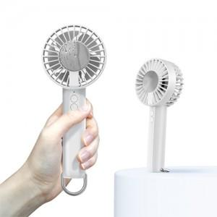

【상세/제작정보】 | 택배비_박스당 5,000원(VAT 별도)

【인쇄/포장옵션】 | 레이저, 풀칼라 / 포장지포장

【공급단가】 | 수량 | 50~ | 100~ | 500~ | 1,000~ | 2,000~
*VAT별도 | 단가 | 9,810원 | 9,650원 | 9,400원 | 9,240원 | 9,000원

【상품 URL】 | http://www.easy1.co.kr/src/goods_detail.php?gdno=30755

